Vlees
Telefoon: 123-4567891 - Adres: Heemstraweg 212 4321AX Gouda

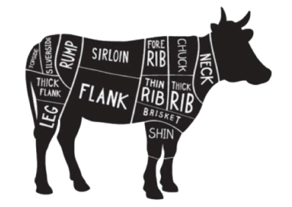

 | Varken | per portie (min.100gr.) |  | aantal porties | totaal | Rund | per portie (min.100gr.) |  | aantal porties | totaal
 | Schouder karbonade |  | € 0.59 |  |  | Biefstuk |  | € 1.59
 | Rib karbonade |  | € 0.69 |  |  | Kogelbiefstuk |  | € 1.69
 | Haas karbonade |  | € 0.79 |  |  | Rosbief |  | € 1.49
 | Filet-lappen-rollade |  | € 0.89 |  |  | Baklappen |  | € 1.49
 | Fricandeau-rollade |  | € 0.79 |  |  | Runderhaas |  | € 3.69
 | Schnitzels ongep |  | € 0.89 |  |  | Fijne riblappen |  | € 0.89
 | Magere varkenslappen |  | € 0.69 |  |  | Hachee vlees grof/fijn |  | € 0.79
 | Worst h.o.h |  | € 0.59 |  |  | Sucadelappen |  | € 0.89
 | Gehakt h.o.h |  | € 0.59 |  |  | Lendelappen of stuk |  | € 1.49
 | Speklappen met zwoerd |  | € 0.59 |  |  | Stooflappen |  | € 0.99
 | Varkenspoulet-nasivlees |  | € 0.59 |  |  | Rundergehakt |  | € 0.69
 | Varkenshaas |  | € 1.29 |  |  | Tartaar |  | € 0.79
 | Varkenshiel |  | € 0.39 |  |  | Ossenstaart |  | € 0.79
 | Platte rib |  | € 0.36 |  |  | T`Bone steak |  | € 1.79
 | Hamschijf |  | € 0.55 |  |  | Runderbraadworst |  | € 0.79
 | Verse spare-ribs |  | € 0.55 |  |  | Rib-eye |  | € 1.49
 | Vleesribben |  | € 0.55 |  |  | Rundertong |  | € 0.79
 | Hamlappen mager |  | € 0.70 |  |  | Runderschnitzels gep-ongep |  | € 1.49
 | Hamlappen met zwoerd |  | € 0.68 |  |  | Rundervink |  | € 0.90
 | Shoarma |  | € 0.73 |  |  | Boeren goulash |  | € 0.89
 | Gyros en varkensstroganoff |  | € 0.73 |  |  | Runderrollade |  | € 1.09
 | Reepjesvlees-naturel |  | € 0.50 |  |  | Entrecôte |  | € 1.49
 | Blinde- en slavinken |  | € 0.90 |  |  | Totaal rund |  |  | - | -
 | Gevulde filetlapjes |  | € 0.89
 | Gep.schnitzels |  | € 0.89
 | Zigeuner schnitzels |  | € 0.89
 | Varkens oesters |  | € 0.89
 | Gehaktballen |  | € 0.90
 | Schouderkarbonade zonder been |  | € 0.69
 | Cordon bleu |  | € 0.99 |  |  | Kip | per portie (min.100gr.) |  | aantal porties | totaal
 | Varkenslever |  | € 0.39 |  |  | Kipfilet |  | € 0.79
 | Zeeuwsspek |  | € 0.89 |  |  | Kuikenbouten |  | € 0.38
 | Grillworst |  | € 0.99 |  |  | Drumsticks |  | € 0.50
 | Beenhammetjes |  | € 0.83 |  |  | Kipreepjes gemarineerd |  | € 1.00
 | Totaal varken |  |  | - | - | Totaal kip |  |  | - | -

